UI
软件的主要功能

 | 将入力文件转化成指定格式的文件

入力文件
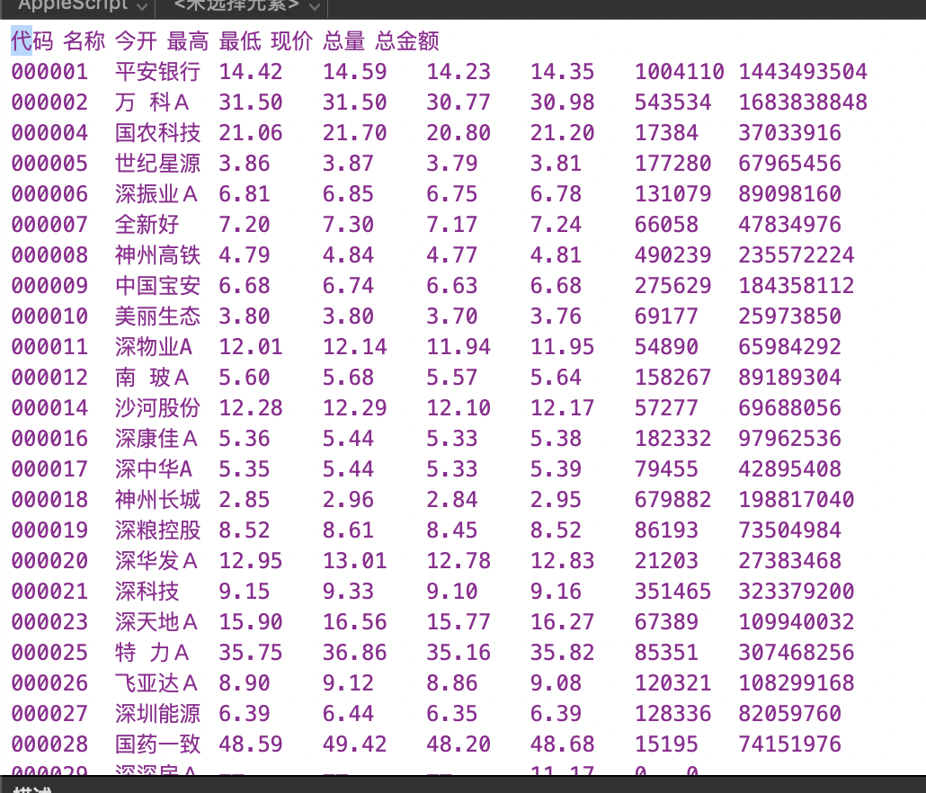

出力文件
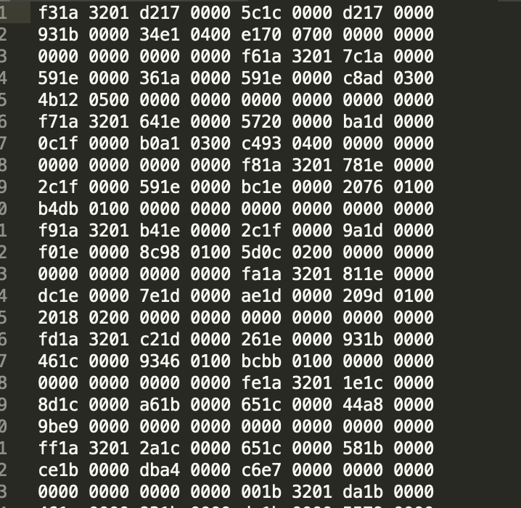

入力文件说明

 | 1、入力文件是当日深沪所有股票的数据

 |  | 文件名为：深沪A股YYYYMMDD.txt
 |  | 文件内容为：
 |  |  | 股票代码
 |  |  | 股票名称
 |  |  | 开盘价
 |  |  | 最高价
 |  |  | 最低价
 |  |  | 收盘价
 |  |  | 成交量
 |  |  | 成交金额

出力文件说明

 | 2、出力文件是每只股票出力为一个文件

 |  | 文件名为：股票代码.DAT
 |  | 文件内容为：
 |  |  | 日期
 |  |  | 开盘价
 |  |  | 最高价
 |  |  | 最低价
 |  |  | 收盘价
 |  |  | 成交金额
 |  |  | 成交量

出力要求

 | 深股的文件要单独放在一个文件夹下

 | 沪股的文件要单独放在一个文件夹下

深沪股票代码的区别方法

 | 以【6】开头的股票代码，为沪股

 | 其他的，为深股

SS
入力文件路径
例，c:\data\深沪A股20190418.txt

（针对入力文件）
分行读取

【循环取得每一行、直到最后】

【把每一行专成数组】
例、股票代码 股票名称 开盘价 。。。转换成
【股票代码 】【股票名称 】【开盘价】。。。

【准备处理数据】
时间：从文件名取得
开：直接沿用入力数据的第3数据
高：直接沿用入力数据的第4数据
低：直接沿用入力数据的第5数据
收：直接沿用入力数据的第6数据
成交量：直接沿用入力数据的第8数据
成交金额：直接沿用入力数据的第7数据

【解析指定值】
例、
【日期】直接转成数值型 （int）
【价格】转成浮点型后乘以1000后，再转成数值型（int）
【成交量】【成交金额】直接转成数值型（int）

将数值转成二进制数据，然后再反转
（因为C与Java对内存数据的存储是相反的）

文件名：直接沿用入力数据的第1数据
文件内容：参照橘色出的结果

